Ohjeet
Ohjeet Excelin käyttöön

Tämän Excelin avulla voi vertailla Ecoflex VIP-tuotteiden ominaisuuksia muihin tuotteisiin
- Lämpöhäviöt (W/m)
- Energiahäviöt (kWh/vuosi)
- Lämpöhäviökustannus (€/vuosi)
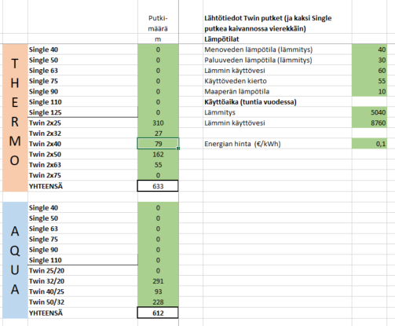
- Lämpöhäviökustannus 1, 5, 10 ja 30 vuotta
- Lämpöhäviökustannusvertailu VIP vs muut
- Takaisinmaksuaika (kalliimpi hinta vs pienemmät lämpöhäviöt)

Lähtötiedot - välilehti
- Vertailu lämpölinjoille sekä LV+LVK linjoille
- Singleputkia kaksi vierekkäin kaivannossa (metrimääräksi syötetään putkimäärä)
- Vihreällä maalattuihin soluihin voi syöttää lähtötiedot
- Metrimäärät eri tuotteille
- Lämpötilat järjestelmässä ja maaperässä
- Vuotuinen käyttöaika tunteina
- Energian hinta

Twin & 2 singleä kaikki -välilehti
- Näyttää vertailun kaikkien järjestelmien välillä
- Musta kenttä jonkin dimension kohdalla tarkoittaa, että tätä tuotetta ei ole saatavilla
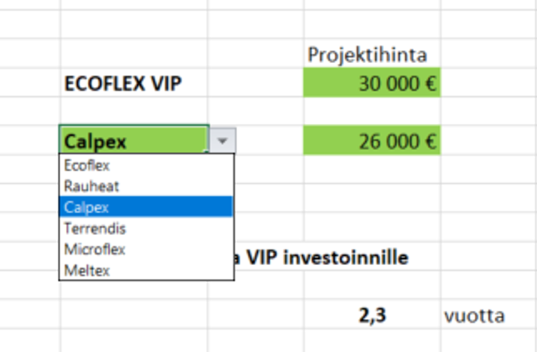
Vertailu VIP vs vaihtoehto -välilehti
- Vihreät solut päivitettävissä
- Alasvetovalikosta valitaan vertailtava tuote
- Näyttää lämpöhäviökustannukset näille kahdelle vaihtoehdolle
- Kumulatiiviset lämpöhäviöksutannukset myös diagrammina
- Jos projektin hinta on tiedossa eri vaihtoehdoilla, voidaan laskea myös kalliimman VIP-investoinnin takaisinmaksuaika

U-arvot -välilehti
- Laskelmassa käytety U-arvot
- Ovat valmistajien ohjeista löytyvät uuden materiaalin arvot

Vertailu VIP vs vaihtoehto
PROJEKTI | xxxxxxxx

LÄHTÖTIEDOT |  |  |  |  |  |  | Projektihinta
 |  |  |  |  |  | ECOFLEX VIP | 30,000 €
Linjan kokonaispituus (m) |  |  | Menoveden lämpötila (lämmitys) |  | 40
Lämpölinjat | 2828 |  | Paluuveden lämpötila (lämmitys) |  | 30 | Rauheat | 26,000 €
LV+LVK linjat | 384 |  | Lämmin käyttövesi |  | 60
 |  |  | Käyttöveden kierto |  | 55
 |  |  | Maaperän lämpötila |  | 10
 |  |  | Käyttöaika (tuntia vuodessa) |  |  | Takaisinmaksuaika VIP investoinnille
 |  |  | Lämmitys |  | 5000
 |  |  | Lämmin käyttövesi |  | 8760 |  | 1.6 | vuotta

 |  |  | Energian hinta (€/kWh) |  | 0.1

Lämpöhäviö |  |  |  | ECOFLEX VIP | Rauheat
Lämpölinjat (Thermo) |  | kWh/vuosi |  | 50,204 | 68,512
LV+LVK linjat (Aqua) |  | kWh/vuosi |  | 20,306 | 27,153
Yhteensä |  | kWh/vuosi |  | 70,510 | 95,665
Lämpöhäviökustannus
Lämpölinjat (Thermo) |  | €/vuosi |  | 5,020 € | 6,851 €
LV+LVK linjat (Aqua) |  | €/vuosi |  | 2,031 € | 2,715 €
Yhteensä |  | €/vuosi |  | 7,051 € | 9,567 €

Kumulatiivinen lämpöhäviökustannus |  |  |  | ECOFLEX VIP | Rauheat
1 vuosi | € |  |  | 7,051 € | 9,567 €
5 vuotta | € |  |  | 35,255 € | 47,833 €
10 vuotta | € |  |  | 70,510 € | 95,665 €
30 vuotta | € |  |  | 211,531 € | 286,995 €
Lämpöhäviökustannus

U-arvot
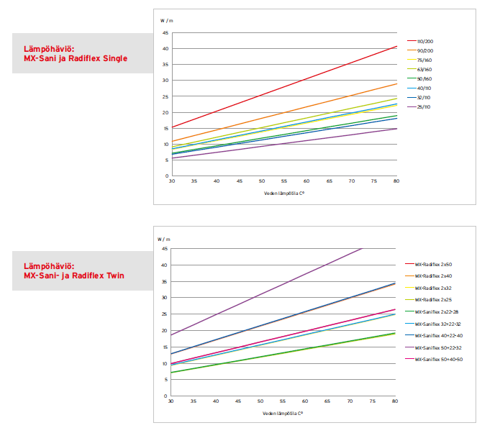
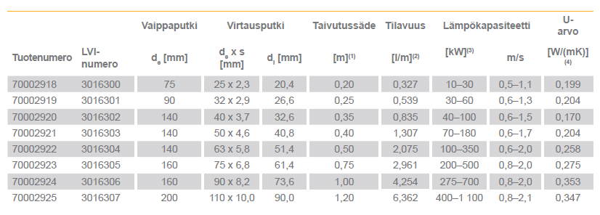
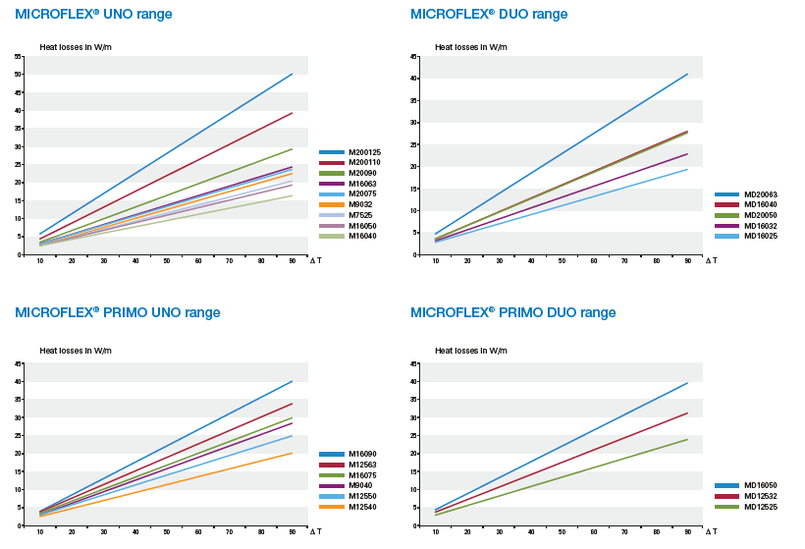
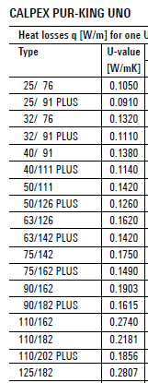
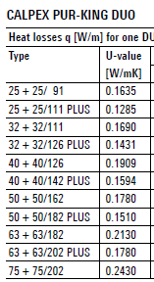
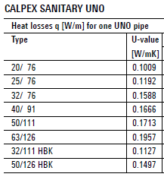
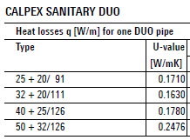
 | Suojakuorikoko |  |  |  |  |  |  |  | U-arvo
Lämpöjohdot | VIP | Thermo | Thermo PRO | Rau-heat | Calpex | Terren-dis | Micro-flex | Meltex | VIP | Thermo | Thermo PRO | Rau-heat | Calpex | Terren-dis | Micro-flex | Meltex
Twin 2x25 | 140 | 175 | 145 | 125 | 91 | 140 | 125 | 160 | 0.120 | 0.201 | 0.135 | 0.158 | 0.164 | 0.221 | 0.267 | 0.237
Twin 2X32 | 140 | 175 | 145 | 125 | 111 | 160 | 125 | 160 | 0.141 | 0.241 | 0.171 | 0.195 | 0.169 | 0.228 | 0.344 | 0.310
Twin 2x40 | 175 | 175 | 175 | 145 | 126 | 160 | 160 | 160 | 0.150 | 0.293 | 0.173 | 0.206 | 0.191 | 0.286 | 0.311 | 0.427
Twin 2x50 | 175 | 200 | 200 | 175 | 162 | 160 | 160 | 200 | 0.179 | 0.314 | 0.193 | 0.221 | 0.178 | 0.400 | 0.444 | 0.427
Twin 2x63 | 200 | 200 | 200 | 200 | 182 | 200 | 200 |  | 0.204 | 0.420 | 0.263 | 0.252 | 0.213 | 0.409 | 0.456
Twin 2x75 | 250 | 250 |  | 240 | 202 | 202 |  |  | 0.218 | 0.369 |  | 0.253 | 0.243

Single 40 | 140 | 175 | 175 | 125 | 91 | 140 |  | 110 | 0.097 | 0.172 | 0.097 | 0.130 | 0.138 | 0.170 |  | 0.283
Single 50 | 140 | 175 | 175 | 125 | 111 | 140 | 125 | 160 | 0.117 | 0.203 | 0.116 | 0.164 | 0.142 | 0.204 | 0.278 | 0.237
Single 63 | 140 | 175 | 175 | 145 | 126 | 140 | 125 | 160 | 0.146 | 0.249 | 0.144 | 0.170 | 0.162 | 0.258 | 0.378 | 0.304
Single 75 | 140 | 200 | 175 | 145 | 142 | 160 |  | 200 | 0.171 | 0.257 | 0.176 | 0.210 | 0.175 | 0.275 |  | 0.280
Single 90 | 175 | 200 | 200 | 175 | 162 | 160 |  | 200 | 0.176 | 0.315 | 0.195 | 0.222 | 0.190 | 0.353 |  | 0.362
Single 110 | 175 | 200 | 200 | 200 | 162 | 200 |  | 200 | 0.221 | 0.421 | 0.265 | 0.248 | 0.274 | 0.347 |  | 0.510
Single 125 | 200 | 250 |  | 240 | 182 |  |  |  | 0.227 | 0.378 |  | 0.224 | 0.281

 | Suojakuorikoko |  |  |  |  |  |  |  | U-arvo
Käyttövesi | VIP | Aqua |  | Rau-heat | Calpex | Terren-dis | Micro-flex | Meltex | VIP | Aqua |  | Rau-heat | Calpex | Terren-dis | Micro-flex | Meltex
Twin 25+20 | 140 | 140 |  | 125 | 91 | 140 | 125 | 160 | 0.114 | 0.194 |  | 0.142 | 0.171 | 0.221 | 0.25 | 0.237
Twin 32+20 | 140 | 175 |  | 125 | 111 | 140 | 125 | 160 | 0.122 | 0.205 |  | 0.168 | 0.163 | 0.262 | 0.33 | 0.312
Twin 40+25 | 140 | 175 |  | 145 | 126 | 160 | 160 | 160 | 0.143 | 0.233 |  | 0.176 | 0.178 | 0.286 | 0.3 | 0.427
Twin 50+32 | 175 | 175 |  | 145 | 126 | 160 | 160 | 160 | 0.153 | 0.289 |  | 0.215 | 0.248 | 0.4 | 0.42 | 0.614

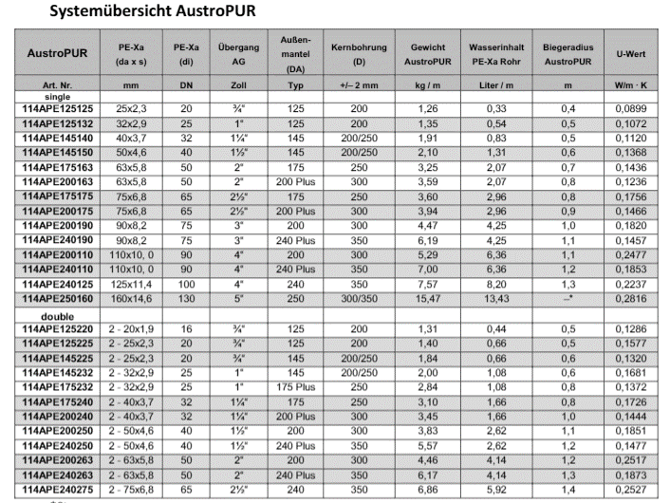
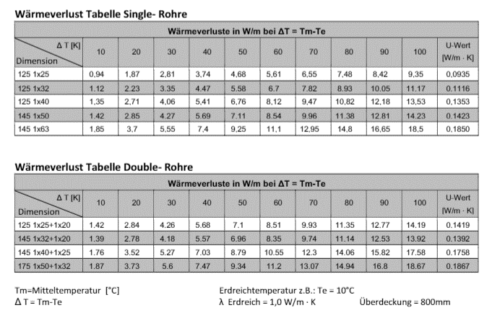
Single 40 | 140 | 175 |  | 125 | 91 | 90 |  | 110 | 0.103 | 0.184 |  | 0.135 | 0.167 | 0.27 |  | 0.283
Single 50 | 140 | 175 |  | 125 | 111 | 140 | 125 | 160 | 0.121 | 0.216 |  | 0.17 | 0.171 | 0.195 | 0.27 | 0.237
Single 63 | 140 | 175 |  | 145 | 126 | 140 | 125 | 160 | 0.145 | 0.26 |  | 0.185 | 0.196 | 0.248 | 0.37 | 0.304
Single 75 | 140 | 200 |  |  |  |  |  | 200 | 0.17 | 0.276 |  |  |  |  |  | 0.28
Single 90 | 175 | 200 |  |  |  |  |  |  | 0.174 | 0.333
Single 110 | 175 | 200 |  |  |  |  |  |  | 0.219 | 0.4315

Ecoflex
Rauheat
Calpex
Terrendis
Microflex
Meltex

